Sheet1
SICK DL50 Hi P2225 测试数据表
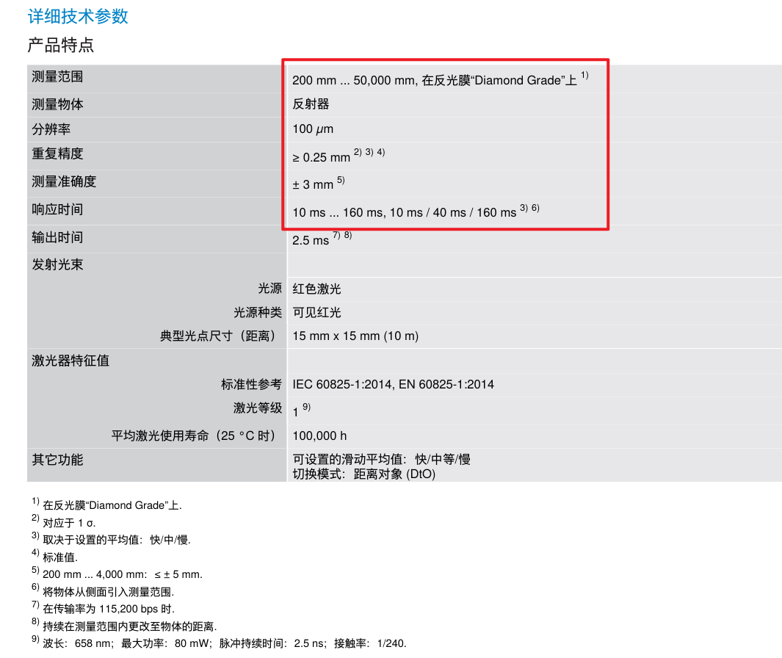
 | 设定距离（mm） | 传感器读数（mm）
 |  | 第一次（由近到远） | 第二次（由远到近）
0.5m内 | 120 | MIN | MIN
 | 150 | 156(MIN) | 159MIN)
 | 200 | 190 | 189
 | 250 | 243 | 241
 | 300 | 293 | 292
 | 350 | 344 | 343
 | 400 | 393 | 392
 | 450 | 443 | 442
0.5m | 499 | 491 | 490
 | 500 | 492 | 491
 | 501 | 493 | 492
1m | 999 | 993 | 993
 | 1000 | 994 | 994
 | 10001 | 995 | 995
2m | 1999 | 1992 | 1991
 | 2000 | 1993 | 1992
 | 2001 | 1993 | 1993
3m | 2999 | 2992 | 2992
 | 3000 | 2993 | 2993
 | 3001 | 2994 | 2994
4m | 3999 | 3993 | 3992
 | 4000 | 3994 | 3993
 | 4001 | 3995 | 3994
5m | 4999 | 4992 | 4992
 | 5000 | 4993 | 4993
 | 5001 | 4994 | 4994
6m | 5999 | 5993 | 5993
 | 6000 | 5994 | 5994
 | 6001 | 5995 | 5995
7m | 6999 | 6994 | 6994
 | 7000 | 6995 | 6995
 | 7001 | 6996 | 6996
8m | 7999 | 7993 | 7993
 | 8000 | 7994 | 7994
 | 8001 | 7995 | 7995
9m | 8999 | 8994 | 8994
 | 9000 | 8995 | 8995
 | 9001 | 8996 | 8996
10m | 9999 | 9995 | 9995
 | 10000 | 9996 | 9996
 | 10001 | 9997 | 9997
11m | 10999 | 10994 | 10994
 | 11000 | 10995 | 10995
 | 110001 | 10996 | 10996
12m | 11999 | 11995 | 11994
 | 12000 | 11996 | 11995
 | 12001 | 11997 | 11996

